AM und Bildung
Arbeitmarkt und Bildung in Wien
 | Jan-21

Arbeitsmarktdaten im Kontext von Bildungsabschlüssen:
Das mit Abstand höchste Arbeitslosigkeitsrisiko haben Personen, die keinen über die Pflichtschule hinausgehenden Bildungsabschluss vorweisen können.

Wichtige Arbeitsmarktdaten auf einen Blick

 |  |  | Veränd. zum Vorjahr
 | Bestand/Quote |  | absolut | in%

Arbeitslose Personen | 154,688 |  | 32,335 | 26.4%
Frauen | 64,288 |  | 14,803 | 29.9%
Männer | 90,400 |  | 17,532 | 24.1%
Unselbständig Beschäftigte | 838,799 |  | -15,626 | -1.8%
Frauen | 409,227 |  | -8,427 | -2.0%
Männer | 429,572 |  | -7,199 | -1.6%
Arbeitslosenquote - nationale Berechnung | 15.6% |  | 3.0% | -Punkte
Frauen | 13.6% |  | 3.0% | -Punkte
Männer | 17.4% |  | 3.1% | -Punkte

 | arbeitslose Personen |  | offene Stellen

 | Bestand | Anteil | Bestand | Anteil

Gesamt | 154,688 | 100% | 9,211 | 100%
maximal Pflichtschule | 72,960 | 47.2% | 2,678 | 29.1%
Lehre | 34,204 | 22.1% | 2,951 | 32.0%
Mittlere technisch-gewerbliche Schule | 903 | 0.6% | 30 | 0.3%
Mittlere kaufmännische Schule | 2,478 | 1.6% | 85 | 0.9%
sonstige mittlere Schule | 3,511 | 2.3% | 1,108 | 12.0%
Allgemeinbildende höhere Schule | 13,097 | 8.5% | 54 | 0.6%
Höhere technisch-gewerbliche Schule | 3,003 | 1.9% | 651 | 7.1%
Höhere kaufmännische Schule | 2,599 | 1.7% | 238 | 2.6%
sonstige höhere Schule | 4,742 | 3.1% | 403 | 4.4%
Akademie | 496 | 0.3% | 28 | 0.3%
Fachhochschule | 1,573 | 1.0% | 357 | 3.9%
Universität, Hochschule, Pädagogische Hochschule | 14,761 | 9.5% | 627 | 6.8%

47,2% der arbeitslosen Personen hat lediglich Pflichtschulausbildung, 22,1% verfügen über einen Lehrabschluss; in Summe weisen 69,3% aller arbeitslosen Personen maximal Lehrausbildung auf. Personen mit Lehrabschluss sind allerdings im Vorteil: 32,0% der (sofort verfügbaren) offenen Stellen verlangt diese Qualifikation.

Bestand arbeitsloser Personen nach Ausbildung und Geschlecht

 | Frauen N = 64.288 | Männer N = 90.400
Pflichtschule | 46.1% | 47.9%
Lehre | 17.2% | 25.6%
BMS | 5.4% | 3.8%
AHS | 9.8% | 7.5%
BHS | 7.3% | 6.2%
Uni, FH, Akademie | 13.9% | 8.7%

Bei der differenzierten Betrachtung arbeitsloser Personen nach Geschlecht zeigt sich ein geringer Unterschied beim Anteil von Personen mit Pflichtschulausbildung (Männer: 47,9%, Frauen: 46,1%), jedoch ein deutlicher Unterschied beim Anteil von Personen mit Lehrabschluss: 17,2% der arbeitslosen Frauen, aber 25,6% der arbeitslosen Männer haben eine Lehrausbildung absolviert.

Arbeitslosenquote1 nach Ausbildung

 | Jan 21 | Jan 20 | ALQ-Gesamt | ALQ-Gesamt
Pflichtschulausbildung | 39.6% | 33.2% | 15.6% | 12.5%
Lehrausbildung | 15.8% | 12.1% | 15.6% | 12.5%
BMS | 8.5% | 7.0% | 15.6% | 12.5%
AHS | 10.9% | 8.6% | 15.6% | 12.5%
BHS | 9.7% | 7.3% | 15.6% | 12.5%
Akadem. Ausbildung, FH | 5.9% | 4.9% | 15.6% | 12.5%

Arbeitslosenquote1 nach Ausbildung im Zeitverlauf

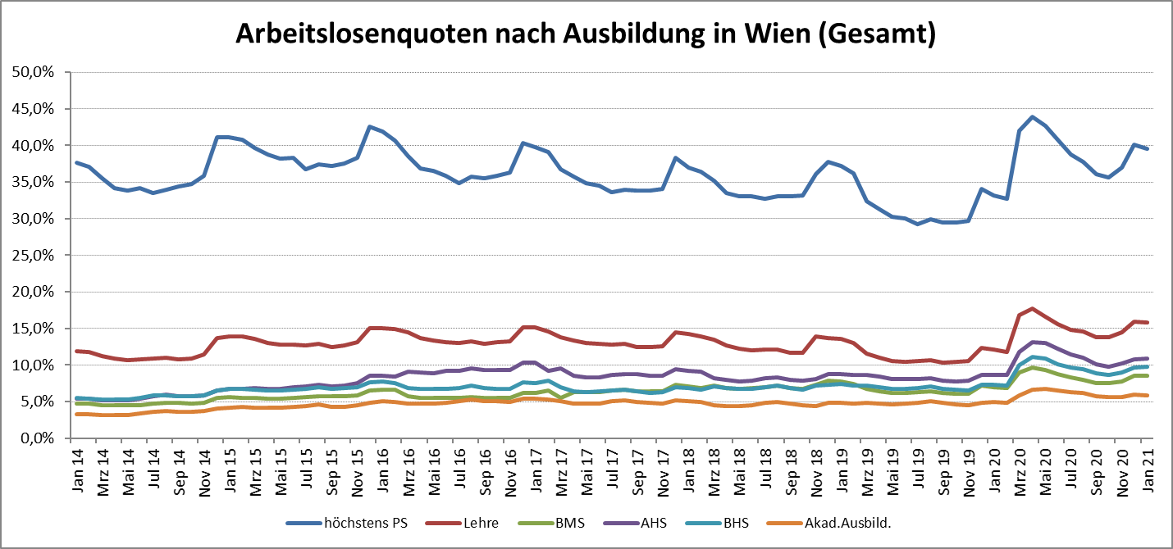

1 Vorgemerkte Arbeitslose einer Bildungsebene bezogen auf das Arbeitskräftepotential (Arbeitslose + unselbstständig Beschäftigte des Jahres) derselben Bildungsebene; die Gliederung der Beschäftigtenbasis nach Bildungsabschluss wurde nach Ergebnissen der Arbeitskräfteerhebung (unselbeständig Erwerbstätige nach LFK) errechnet

verwendete Abkürzungen:
AHS: Allgemeinbildende höhere Schule
BHS: Berufsbildende höhere Schule (Höhere technisch-gewerbliche Schule, Höhere kaufmännische Schule, Sonstige höhere Schule)
BMS: Berufsbildende mittlere Schule (Mittlere technisch-gewerbliche Schule, Mittlere kaufmännische Schule, Sonstige mittlere Schule)

